상품제안서
유니온 16K 심리스 곡자형 자동 장우산 | 상품코드: S41489

 |  |  |  |  |  |  | 02-713-8555 | www.synergygift.co.kr
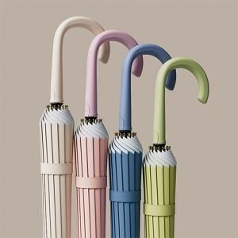

【상세/제작정보】 | <span style="font-size: 12pt;">종이케이스 진행시 입수량 15개로 변경 택배비 추가됩니다.</span>

【인쇄/포장옵션】 | [손잡이] 실크, [원단] 원단실크1도 / 종이상자

【공급단가】 | 수량 | 50~ | 100~ | 500~ | 1,000~ | 2,000~
*VAT별도 | 단가 | 11,700원 | 11,070원 | 10,530원 | 10,260원 | 10,080원

【상품 URL】 | https://www.synergygift.co.kr:443/src/goods_detail.php?gdno=41489

